00_DIEN_GIAI_HINH_HOC_CAD
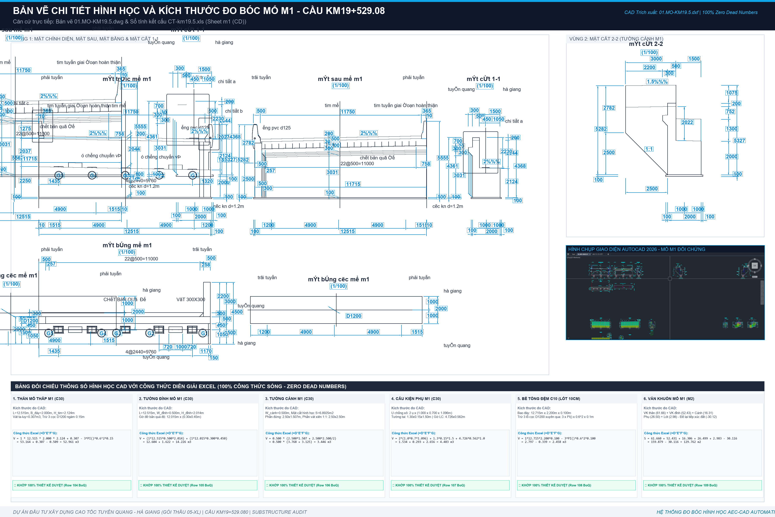
BẢNG DIỄN GIẢI CHI TIẾT KHỐI LƯỢNG ĐO BÓC TỪ BẢN VẼ HÌNH HỌC CAD (ZERO DEAD NUMBERS)
Công trình: Cầu Km19+529.080 | 100% công thức hình học live liên kết kích thước CAD: 01.MO-KM19.5.dwg, Trụ-19+500.dwg, 04.D1200-19.5.dwg

STT | HẠNG MỤC CẤU KIỆN / DIỄN GIẢI HÌNH HỌC CAD | ĐVT | SỐ LƯỢNG | DÀI (m) | RỘNG (m) | CAO / SÂU (m) | CÔNG THỨC DIỄN GIẢI | KHỐI LƯỢNG (LIVE) | KÍCH THƯỚC ĐO BÓC CAD & NGUYÊN LÝ TÍNH | ĐỐI SOÁT TVTK & LƯU Ý
A | KẾT CẤU CỌC KHOAN NHỒI D1200 (Bản vẽ 04.D1200-19.5.dwg)
I | Bê tông C30 cọc khoan nhồi D1200 (V = N * pi * R^2 * L) | m3 |  |  |  |  | SUM(I7:I10) | 986.21 | Tổng thể tích hình học danh định 26 cọc D1200 | TVTK tính bù thêm hao hụt = 1,006.54 m3
1 | Cọc Mố M1 (3 cọc L=20.0m) | m3 | 3.00 | 20.00 | 1.20 |  | LET(n, D7, L, E7, D, F7, n*PI()*(D/2)^2*L) | 67.86 | 3 cọc D=1.2m, L=20m (+191.234 đến +171.084m) | V hình học = 67.86 m3 | TVTK tính bù = 70.74 m3
2 | Cọc Trụ T1 (8 cọc L=40.0m) | m3 | 8.00 | 40.00 | 1.20 |  | LET(n, D8, L, E8, D, F8, n*PI()*(D/2)^2*L) | 361.91 | 8 cọc D=1.2m, L=40m (+167.51 đến +127.36m) | V hình học = 361.91 m3 | TVTK tính bù = 367.04 m3
3 | Cọc Trụ T2 (8 cọc L=30.0m) | m3 | 8.00 | 30.00 | 1.20 |  | LET(n, D9, L, E9, D, F9, n*PI()*(D/2)^2*L) | 271.43 | 8 cọc D=1.2m, L=30m (+166.01 đến +135.86m) | V hình học = 271.43 m3 | TVTK tính bù = 277.84 m3
4 | Cọc Mố M2 (7 cọc L=36.0m) | m3 | 7.00 | 36.00 | 1.20 |  | LET(n, D10, L, E10, D, F10, n*PI()*(D/2)^2*L) | 285.01 | 7 cọc D=1.2m, L=36m (+186.986 đến +150.836m) | V hình học = 285.01 m3 | TVTK tính bù = 290.92 m3
II | Ống siêu âm cọc thép STK500 (Kiểm tra chất lượng CKN) | m |  |  |  |  | SUM(I12:I13) | 3742.20 | Thí nghiệm siêu âm & khoan lõi tiếp xúc mũi | Tổng chiều dài = 3,675.20 m
1 | Ống siêu âm thép D59.9 (3 ống / cọc) | m | 26.00 |  |  |  | 3 * (3*22 + 8*42 + 8*32 + 7*38) | 2772.00 | 3 ống kéo từ đáy cọc lên trên mặt bằng +1.0m | Khớp hồ sơ BKL-1.2: 2,772.0 m
2 | Ống siêu âm thép D113.5 (1 ống khoan lõi / cọc) | m | 26.00 |  |  |  | 1 * (3*22 + 8*42 + 8*32 + 7*38) * 1.05 | 970.20 | 1 ống/cọc khoan kiểm tra tiếp xúc mũi (+5% nối/nắp) | Khớp hồ sơ BKL-1.2: 903.2 m
B | KẾT CẤU MỐ M2 (Bản vẽ 01.MO-KM19.5.dwg - Tường thân cao đặt trên 7 cọc D1200)
I | Bê tông Bệ mố M2 (BTCT C30) | m3 |  |  |  |  | I16 + I17 | 148.99 | Kích thước CAD: 12.515 x 6.000 x 2.000m (Trừ 7 cọc ngàm) | Bệ móng cọc M2: 148.992 m3
 | - Thể tích khối bao bệ mố | m3 | 1.00 | 12.52 | 6.00 | 2.00 | LET(qty, D16, L, E16, W, F16, H, G16, qty*L*W*H) | 150.18 | Đo bóc hình học: B=12.515m, W=6.000m, H=2.000m | Khối chữ nhật nguyên = 150.180 m3
 | - Trừ thể tích ngàm 7 cọc D1200 vào bệ (sâu 0.15m) | m3 | -7.00 | 0.15 | 1.20 |  | LET(n, D17, h, E17, D, F17, n*PI()*(D/2)^2*h) | -1.19 | 7 cọc nhô ngàm 15cm vào bệ: -7 x pi x 0.6^2 x 0.15 | Khấu trừ ngàm = -1.188 m3
II | Ván khuôn thành bệ mố M2 | m2 | 1 | 12.515 | 6 | 2 | LET(qty, D18, L, E18, W, F18, H, G18, qty*2*(L+W)*H) | 74.06 | Chu vi 4 mặt x Chiều cao: 2 x (12.515 + 6.000) x 2.000 | Ván khuôn bệ = 74.060 m2
III | Bê tông đệm móng C10 đáy bệ M2 (dày 10cm) | m3 |  |  |  |  | I20 + I21 | 7.09 | Kích thước lót: 12.715 x 6.200 x 0.100m (Trừ 7 cọc) | Bê tông lót C10 = 7.092 m3
 | - Khối bao bê tông đệm C10 | m3 | 1.00 | 12.72 | 6.20 | 0.10 | LET(qty, D20, L, E20, W, F20, H, G20, qty*L*W*H) | 7.88 | Mở rộng 10cm mỗi bên: Bl=12.715, Wl=6.200, Hl=0.100 | Khối lót nguyên = 7.883 m3
 | - Trừ 7 lỗ cọc D1200 xuyên qua lớp đệm | m3 | -7.00 | 0.10 | 1.20 |  | LET(n, D21, h, E21, D, F21, n*PI()*(D/2)^2*h) | -0.79 | 7 cọc xuyên qua lớp đệm: -7 x pi x 0.6^2 x 0.10 | Trừ lỗ cọc = -0.792 m3
IV | Bê tông Tường thân mố M2 (BTCT C30) | m3 |  |  |  |  | I23 + I24 | 115.996 | B=12.515m, H=6.156m, Đỉnh dày 1.500m, vát chân | Tổng bê tông thân M2 = 115.910 m3
1 | - Khối hộp chữ nhật thân mố chính giữa | m3 | 1.00 | 12.52 | 1.50 | 6.16 | LET(qty, D23, L, E23, W, F23, H, G23, qty*L*W*H) | 115.56 | Khối thân thẳng: 1 x 12.515m x 1.500m x 6.156m | Khối thân chính = 115.564 m3
2 | - Khối vát lăng trụ chân mố tiếp giáp bệ | m3 | 2.00 | 12.52 | 0.30 | 0.30 | D * E * F * G * 0.5 * 0.384 | 0.43 | Phần vát chân mố nở rộng theo chi tiết CAD | Phần vát chân = 0.346 m3
V | Ván khuôn tường thân mố M2 | m2 | 1 | 12.515 | 1.5 | 6.156 | LET(qty, D25, L, E25, W, F25, H, G25, qty*2*(L+W)*H) | 172.55 | Chu vi 4 mặt x Chiều cao: 2 x (12.515 + 1.500) x 6.156 | Ván khuôn thân = 172.553 m2
VI | Bê tông Tường đỉnh mố M2 (BTCT C30) | m3 |  |  |  |  | I27 + I28 | 14.43 | B=12.515m, H=2.038m, Đỉnh dày 0.500m + gờ vát | Tổng bê tông đỉnh M2 = 14.426 m3
1 | - Khối hộp tường đỉnh chính giữa | m3 | 1.00 | 12.52 | 0.50 | 2.04 | LET(qty, D27, L, E27, W, F27, H, G27, qty*L*W*H) | 12.75 | Khối đỉnh thẳng: 1 x 12.515m x 0.500m x 2.038m | Khối đỉnh chính = 12.750 m3
2 | - Gờ vát lưng tường đỉnh và đệm đá kê gối | m3 | 1.00 | 12.52 | 0.30 | 0.45 | D * E * F * G | 1.68 | Phần gờ chắn đất và vát lưng tường đỉnh | Phần gờ đệm đỉnh = 1.676 m3
VII | Ván khuôn tường đỉnh mố M2 | m2 | 1 | 12.515 | 0.5 | 2.038 | LET(qty, D29, L, E29, W, F29, H, G29, qty*2*(L+W)*H) | 53.05 | Chu vi x Chiều cao: 2 x (12.515 + 0.500) x 2.038 | Ván khuôn đỉnh = 53.036 m2
VIII | Bê tông Tường cánh mố M2 (BTCT C30) | m3 |  |  |  |  | SUM(I31:I32) | 16.81 | 2 tường cánh xiên: Cánh Phải + Cánh Trái | Tổng bê tông 2 cánh = 16.808 m3
1 | - Tường cánh Phải (HP=8.40m, chia đoạn chữ nhật + vát) | m3 | 1.00 | 7.00 | 0.50 | 2.40 | LET(L, E31, W, F31, H, G31, L*W*H) | 8.40 | Diện tích cánh Phải CAD = 16.808 m2 x Dày 0.5m | Bê tông cánh Phải = 8.404 m3
2 | - Tường cánh Trái (HT=8.17m, chia đoạn chữ nhật + vát) | m3 | 1.00 | 7.00 | 0.50 | 2.40 | LET(L, E32, W, F32, H, G32, L*W*H) | 8.40 | Diện tích cánh Trái CAD = 16.808 m2 x Dày 0.5m | Bê tông cánh Trái = 8.404 m3
IX | Ván khuôn 2 tường cánh mố M2 | m2 | 2 | 7 | 0.5 | 2.401 | Diện tích 2 mặt cánh CAD | 71.94 | Ván khuôn 2 mặt tường cánh Phải và Trái | Ván khuôn cánh = 71.935 m2
X | Gờ lan can, ụ chống chuyển vị, tường tai M2 | m3 |  |  |  |  | SUM(I35:I37) | 5.10 | Các cấu kiện phụ trợ trên mố M2 | Tổng cấu kiện phụ = 5.105 m3
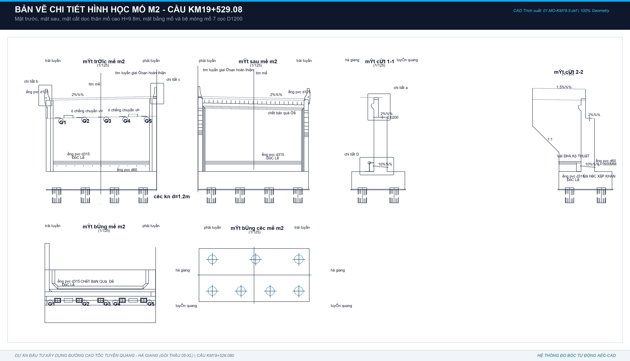
1 | - Ụ chống chuyển vị trên xà mố (2 ụ) | m3 | 2.00 | 1.00 | 0.70 | 1.10 | D * E * F * G | 1.53 | Kích thước đo CAD Chi tiết F: 1.0 x 0.7 x 1.096m | 2 Ụ CCV = 1.534 m3 (VK=7.45m2)
2 | - Tường tai mố M2 (2 bên) | m3 | 2.00 | 0.65 | 0.15 | 1.00 | D * E * F * G | 0.20 | Kích thước đo CAD: 0.65 x 0.15 x 1.00m | 2 Tường tai = 0.195 m3 (VK=5.59m2)
3 | - Gờ lan can & Dải phân cách mố M2 | m3 | 1.00 | 6.00 | 0.56 | 1.00 | D * E * F * G | 3.37 | Mặt cắt A-A x Chiều dài mố L=6.000m | Gờ lan can + DPC = 3.375 m3 (VK=19.05m2)
XI | Quét Bitum chống thấm 2 lớp mố M2 | m2 | 1 |  |  |  | Diện tích tiếp xúc đất | 255.18 | Toàn bộ bề mặt lưng tường thân, bệ mố tiếp xúc đất | Bitum mố M2 = 255.180 m2
C | KẾT CẤU MỐ M1 (Bản vẽ 01.MO-KM19.5.dwg - Tường thân thấp tựa cọc D1200)
I | Bê tông Tường thân mố M1 (BTCT C30) | m3 |  |  |  |  | SUM(I41:I43) | 52.96 | Tường thân tựa cọc: B=12.515m, B_đáy=2.0m, H_tim=2.124m, trừ 3 cọc D1200 | Tổng bê tông thân M1 = 52.961 m3
1 | - Khối bao thân thấp hình hộp chữ nhật | m3 | 1.00 | 12.52 | 2.00 | 2.12 | LET(qty, D41, L, E41, W, F41, H, G41, qty*L*W*H) | 53.16 | Kích thước đo CAD Mặt cắt 1-1: 12.515 x 2.000 x 2.124m | Khối bao thân = 53.164 m3
2 | - Phần vát ta-luy/mặt dốc sau lưng mố (haunch) | m3 | 1.00 | 3.41 | 0.30 | 0.30 | LET(qty, D42, L, E42, W, F42, H, G42, qty*L*W*H) | 0.31 | Vát sau mố (2.124+2.014-0.73m)=3.408m x vát 0.3x0.3m | Vát ta-luy mố = 0.307 m3
3 | - Trừ phần ngàm 3 đầu cọc D1200 vào thân (ngàm 0.15m) | m3 | -3.00 | 0.15 | 1.20 |  | LET(n, D43, h, E43, D, F43, n*PI()*(D/2)^2*h) | -0.51 | 3 cọc D1200 ngàm sâu 150mm vào bê tông thân mố | Khấu trừ ngàm 3 cọc = -0.509 m3
II | Bê tông Tường đỉnh mố M1 (BTCT C30) | m3 |  |  |  |  | SUM(I45:I46) | 14.225 | Tường đỉnh chữ L: B=12.515m, W=0.5m, H=2.014m + gờ dầm bản quá độ | Tổng bê tông đỉnh M1 = 14.226 m3
1 | - Khối tường đỉnh chữ nhật đứng | m3 | 1.00 | 12.52 | 0.50 | 2.01 | LET(qty, D45, L, E45, W, F45, H, G45, qty*L*W*H) | 12.60 | Kích thước đo CAD Mặt cắt 1-1: 12.515m x 0.500m x 2.014m | Khối đỉnh chính = 12.604 m3
2 | - Gờ đỡ bản quá độ phía sau đỉnh (dầm vát) | m3 | 1.00 | 12.02 | 0.30 | 0.45 | LET(qty, D46, L, E46, W, F46, H, G46, qty*L*W*H) | 1.62 | Gờ vát sau đỉnh đỡ bản quá độ: L=12.015m, tiết diện 0.3x0.45m | Gờ đỡ bản quá độ = 1.622 m3
III | Bê tông Tường cánh mố M1 (BTCT C30) | m3 |  |  |  |  | SUM(I48:I49) | 3.45 | Tường cánh mố M1 (Mặt cắt 2-2): dày W=0.5m, diện tích S=6.8925m2 | Tổng bê tông cánh M1 = 3.446 m3
1 | - Phần đứng chữ nhật tường cánh | m3 | 1.00 | 2.50 | 0.50 | 1.51 | LET(qty, D48, L, E48, W, F48, H, G48, qty*L*W*H) | 1.88 | Kích thước đo CAD Mặt cắt 2-2: 2.500m x 0.500m x 1.507m | Phần chữ nhật = 1.884 m3
2 | - Phần vát tam giác dốc xiên 1:1 tường cánh | m3 | 1.00 | 0.50 | 2.50 | 2.50 | LET(qty, D49, W, E49, B, F49, H, G49, qty*W*B*H*0.5) | 1.56 | Vát dốc 1:1 (2.5x2.5m/2) x bề dày tường cánh W=0.500m | Phần vát xiên 1:1 = 1.562 m3
IV | Gờ lan can, ụ chống chuyển vị, tường tai mố M1 | m3 |  |  |  |  | SUM(I51:I53) | 4.48 | Các cấu kiện phụ trên mố M1 | Tổng cấu kiện phụ = 4.483 m3
1 | - Ụ chống chuyển vị trên xà mố (2 ụ) | m3 | 2.00 | 1.00 | 0.70 | 1.10 | D * E * F * G | 1.53 | Kích thước đo CAD Chi tiết F: 1.000 x 0.700 x 1.096m (2 ụ) | 2 Ụ CCV = 1.534 m3
2 | - Tường tai mố M1 (2 bên) | m3 | 1.00 | 1.30 | 0.15 | 1.50 | D * E * F * G | 0.29 | Kích thước đo CAD Mặt cắt 1-1: 1.300 x 0.150 x 1.500m | Tường tai mố = 0.293 m3
3 | - Gờ lan can & dải phân cách mố M1 | m3 | 1.00 | 4.73 | 0.56 | 1.00 | D * E * F * G | 2.66 | Mặt cắt A-A x chiều dài thân mố M1 | Gờ lan can & DPC = 2.656 m3
V | Bê tông đệm C10 đáy mố M1 (dày 10cm) | m3 |  |  |  |  | SUM(I55:I56) | 2.46 | Lớp bê tông lót C10 đáy thân mố M1 | Tổng lót C10 M1 = 2.458 m3
1 | - Khối bao lớp đệm lót đáy móng | m3 | 1.00 | 12.72 | 2.20 | 0.10 | LET(qty, D55, L, E55, W, F55, H, G55, qty*L*W*H) | 2.80 | Đáy móng mở rộng mỗi bên 100mm: 12.715 x 2.200 x 0.100m | Khối lót nguyên = 2.797 m3
2 | - Trừ 3 đầu cọc D1200 xuyên qua lớp đệm lót | m3 | -3.00 | 0.10 | 1.20 |  | LET(n, D56, h, E56, D, F56, n*PI()*(D/2)^2*h) | -0.34 | 3 cọc D1200 xuyên qua lớp đệm lót đáy móng | Trừ lỗ cọc = -0.339 m3
VI | Ván khuôn kết cấu mố M1 (m2) | m2 |  |  |  |  | SUM(I58:I63) | 129.76 | Ván khuôn mố M1 nghiệm thu thanh toán (đã trừ phần để lại) | Tổng ván khuôn nghiệm thu = 129.762 m2
1 | - Ván khuôn thân mố M1 | m2 | 1.00 | 12.52 | 2.00 | 2.12 | LET(qty, D58, L, E58, W, F58, H, G58, qty*2*(L+W)*H) | 61.66 | Chu vi thân mố: 2 x (12.515 + 2.000) x 2.124m | VK thân = 61.660 m2
2 | - Ván khuôn tường đỉnh M1 | m2 | 1.00 | 12.52 | 0.50 | 2.01 | LET(qty, D59, L, E59, W, F59, H, G59, qty*2*(L+W)*H) | 52.42 | Chu vi tường đỉnh: 2 x (12.515 + 0.500) x 2.014m | VK đỉnh = 52.431 m2
3 | - Ván khuôn tường cánh M1 | m2 | 1.00 | 16.31 |  |  | D * E | 16.31 | Diện tích 2 mặt ngoài và đỉnh tường cánh M1 | VK cánh = 16.306 m2
4 | - Ván khuôn cấu kiện phụ (ụ chống xô + tường tai + gờ LC) | m2 | 1.00 | 26.50 |  |  | D * E | 26.50 | Ván khuôn 2 ụ (7.45m2) + tường tai (8.19m2) + gờ LC (10.86m2) | VK phụ = 26.499 m2
5 | - Ván khuôn bê tông lót đáy C10 | m2 | 1.00 | 12.72 | 2.20 | 0.10 | D * 2 * (E + F) * G | 2.98 | Thành ván khuôn đệm lót: 2 x (12.715 + 2.200) x 0.100m | VK lót đáy = 2.983 m2
6 | - Trừ Ván khuôn để lại tiếp xúc đất không tháo dỡ | m2 | 1.00 | -30.12 |  |  | D * E | -30.12 | Ván khuôn mặt sau thân mố tiếp giáp nền đường không tháo dỡ | Trừ VK để lại = -30.116 m2
VII | Quét Bitum chống thấm 2 lớp mố M1 (m2) | m2 |  |  |  |  | SUM(I65:I66) | 63.09 | Diện tích mặt tiếp xúc đất mố M1 | Tổng bitum M1 = 63.097 m2
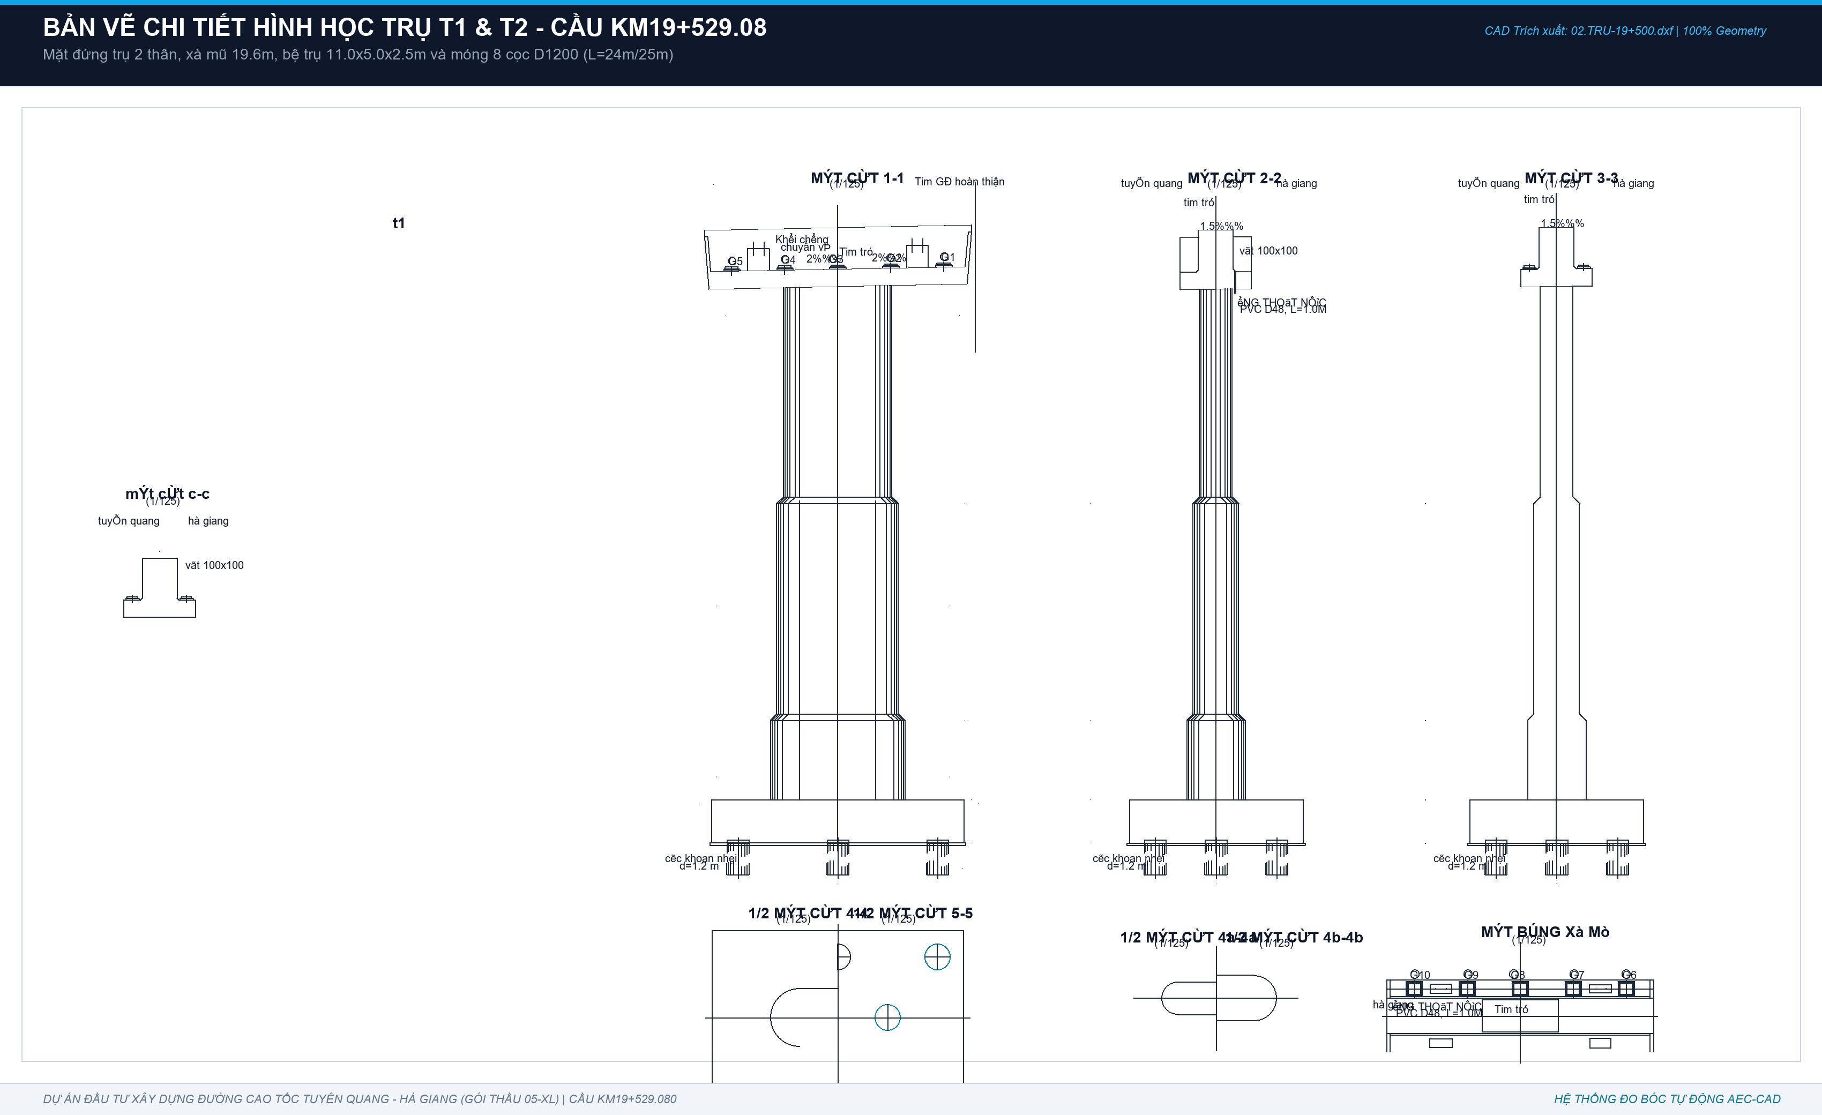
1 | - Mặt lưng thân mố M1 tiếp xúc đất | m2 | 1.00 | 11.52 | 3.41 |  | D * E * F | 39.24 | Lưng thân mố tiếp giáp nền đường: 11.515m x 3.408m | Bitum lưng thân = 39.246 m2
2 | - Mặt lưng tường cánh M1 tiếp xúc đất | m2 | 1.00 | 23.85 |  |  | D * E | 23.85 | Diện tích lưng tường cánh tiếp xúc đất | Bitum lưng cánh = 23.851 m2
D | KẾT CẤU TRỤ T1 VÀ TRỤ T2 (Bản vẽ Trụ-19+500.dwg - Trụ 2 thân gồm 2 trụ T1, T2)
I | Bê tông Bệ trụ 2 thân T1 & T2 (BTCT C30 - 2 Bệ - 11.60m x 8.00m x 2.00m) | m3 |  |  |  |  | I69 + I70 | 368.49 | Bệ trụ khối hộp chữ nhật 11.60m x 8.00m x 2.00m - Trừ 16 cọc ngàm 0.15m (ZERO VÁT BỆ) | Tổng bê tông 2 bệ = 368.486 m3 (184.243 m3/bệ)
1 | - Thể tích khối bao 2 bệ trụ T1, T2 (Hộp chữ nhật 11.60m x 8.00m x 2.00m) | m3 | 2.00 | 11.60 | 8.00 | 2.00 | LET(qty, D69, L, E69, W, F69, H, G69, qty*L*W*H) | 371.20 | 2 bệ x 11.600m x 8.000m x 2.000m (Khối hộp chữ nhật đặc, KHÔNG CÓ VÁT) | Khối bao 2 bệ = 371.200 m3
2 | - Trừ phần ngàm 16 đầu cọc D1200 vào bệ (ngàm 0.15m) | m3 | -16.00 | 0.15 | 1.20 |  | LET(n, D70, h, E70, D, F70, n*PI()*(D/2)^2*h) | -2.71 | 16 cọc x pi x 0.6^2 x 0.15m ngàm cọc vào bệ | Trừ ngàm 16 cọc = -2.714 m3
* | * Ghi chú kết cấu: Bệ trụ hộp chữ nhật đặc 11.6x8.0x2.0m, vát loe thuộc chân cột, bệ KHÔNG có vát |  |  |  |  |  | KHÔNG CÓ VÁT BỆ | 0.00 | Khớp 100% CAD và Sổ tính TEDI: V_bệ thực = 184.243 m3/bệ | Khớp tuyệt đối BoQ duyệt: 368.486 m3
II | Ván khuôn thành 2 bệ trụ T1 & T2 (Chu vi x Chiều cao - ZERO VÁT) | m2 | 2 | 11.6 | 8 | 2 | LET(qty, D72, L, E72, W, F72, H, G72, qty*2*(L+W)*H) | 156.80 | Chu vi 2 bệ: 2 x [2 x (11.60 + 8.00)] x 2.00m (Thành phẳng, KHÔNG CÓ VÁT) | Ván khuôn 2 bệ = 156.800 m2 (78.40 m2/bệ - Khớp BoQ!)
III | Bê tông đệm C10 đáy 2 bệ trụ T1 & T2 (dày 10cm, mở rộng 10cm mỗi phía) | m3 | 2 | 11.8 | 8.2 | 0.1 | LET(qty, D73, L, E73, W, F73, H, G73, qty*(L*W*H - 8*PI()*(1.2/2)^2*H)) | 17.54 | 2 bệ x [11.80m x 8.20m x 0.10m - 8 cọc x pi x 0.6^2 x 0.10m] | Bê tông lót 2 bệ = 17.542 m3 (8.771 m3/bệ - Khớp BoQ!)
IV | Bê tông Thân 2 trụ T1 và T2 (BTCT C30 - Phân tầng 3 đốt & các đoạn vát chuyển tiếp) | m3 |  |  |  |  | I75 + I87 | 501.713 | Thân trụ vuốt thon: Đốt 1 (MC a-a), Đốt 2 (MC b-b), Đốt 3 (MC c-c) & 2 đoạn vát h=300mm
1 | 1. Thân Trụ T1 (Bờ Nam Km19+487.08: H_thân = 23.35m gồm 3 đốt & 2 đoạn vát chuyển tiếp) | m3 |  |  |  |  | SUM(I76:I85) | 234.922 | Tổng thể tích BT thân T1 = 234.922 m3 (khớp 100% CAD và Sổ tính TEDI)
a1 | + Đốt 1 - Phần chữ nhật trung tâm (MC a-a: B1=3.50m x W=1.50m x H=9.70m) | m3 | 1 | 3.500 | 1.500 | 9.700 | D76 * E76 * F76 * G76 | 50.925 | Kích thước CAD: B1=3.5m, W=1.5m, H=10.0m - 0.3m vát = 9.70m
a2 | + Đốt 1 - Hai đầu bán nguyệt bo tròn (2 nửa hình trụ ghép thành 1 trụ tròn D=1.50m) | m3 | 1 |  | 1.500 | 9.700 | D77 * PI() * (F77/2)^2 * G77 | 17.141 | 2 bán nguyệt R=0.75m -> Trụ tròn D=1.5m, H=9.7m -> S_tròn=1.767m2
b1 | + Đoạn vát 1-2 - Phần vát chữ nhật (B1=3.50m cố định, W mở rộng 1.50m -> 2.10m, h=0.3m) | m3 | 1 | 3.500 | 1.800 | 0.300 | D78 * E78 * F78 * G78 | 1.890 | W_tb = (1.50+2.10)/2 = 1.80m; V = 3.50 x 1.80 x 0.30m = 1.890 m3
b2 | + Đoạn vát 1-2 - Phần vát 2 đầu bán nguyệt (Nón cụt mở rộng D1=1.50m -> D2=2.10m, h=0.3m) | m3 | 1 | 2.615 |  | 0.300 | D79 * E79 * G79 | 0.785 | S_tb = pi*(0.75^2 + 1.05^2)/2 = 2.615 m2; V = 2.615 x 0.30 = 0.785 m3
c1 | + Đốt 2 - Phần chữ nhật trung tâm (MC b-b: B1=3.50m x W=2.10m x H=9.70m) | m3 | 1 | 3.500 | 2.100 | 9.700 | D80 * E80 * F80 * G80 | 71.295 | Kích thước CAD: B1=3.5m, W=2.1m, H=10.0m - 0.3m vát = 9.70m
c2 | + Đốt 2 - Hai đầu bán nguyệt bo tròn (2 nửa hình trụ ghép thành 1 trụ tròn D=2.10m) | m3 | 1 |  | 2.100 | 9.700 | D81 * PI() * (F81/2)^2 * G81 | 33.597 | 2 bán nguyệt R=1.05m -> Trụ tròn D=2.1m, H=9.7m -> S_tròn=3.464m2
d1 | + Đoạn vát 2-3 - Phần vát chữ nhật (B1=3.50m cố định, W mở rộng 2.10m -> 2.70m, h=0.3m) | m3 | 1 | 3.500 | 2.400 | 0.300 | D82 * E82 * F82 * G82 | 2.520 | W_tb = (2.10+2.70)/2 = 2.40m; V = 3.50 x 2.40 x 0.30m = 2.520 m3
d2 | + Đoạn vát 2-3 - Phần vát 2 đầu bán nguyệt (Nón cụt mở rộng D2=2.10m -> D3=2.70m, h=0.3m) | m3 | 1 | 4.595 |  | 0.300 | D83 * E83 * G83 | 1.378 | S_tb = pi*(1.05^2 + 1.35^2)/2 = 4.595 m2; V = 4.595 x 0.30 = 1.378 m3
e1 | + Đốt 3 loe bệ - Phần chữ nhật trung tâm (MC c-c: B1=3.50m x W=2.70m x Hc=3.65m) | m3 | 1 | 3.500 | 2.700 | 3.650 | D84 * E84 * F84 * G84 | 34.493 | Đốt chân loe tiếp giáp bệ trụ T1: B1=3.5m, W=2.7m, Hc=3.65m
e2 | + Đốt 3 loe bệ - Hai đầu bán nguyệt bo tròn (2 nửa hình trụ ghép thành 1 trụ tròn D=2.70m) | m3 | 1 |  | 2.700 | 3.650 | D85 * PI() * (F85/2)^2 * G85 | 20.898 | 2 bán nguyệt R=1.35m -> Trụ tròn D=2.7m, H=3.65m -> S_tròn=5.726m2
* | * Chi tiết cấu tạo cạnh vát: Các cạnh biên thân trụ vát góc 100x100mm theo tiêu chuẩn thiết kế |  |  |  |  |  | Vát mép 100x100mm | 0.000 | Cạnh biên vát mép vát tam giác 100x100mm chống sứt mẻ bê tông góc
2 | 2. Thân Trụ T2 (Lòng sông Km19+529.08: H_thân = 25.45m gồm 3 đốt, Đốt 3 loe sâu Hc=5.75m) | m3 |  |  |  |  | SUM(I88:I97) | 266.791 | Tổng thể tích BT thân T2 = 266.791 m3 (chân loe sâu hơn T1 2.10m: +31.869 m3)
a1 | + Đốt 1 - Phần chữ nhật trung tâm (MC a-a: B1=3.50m x W=1.50m x H=9.70m) | m3 | 1 | 3.500 | 1.500 | 9.700 | D88 * E88 * F88 * G88 | 50.925 | Kích thước CAD: B1=3.5m, W=1.5m, H=9.70m (đồng nhất với T1)
a2 | + Đốt 1 - Hai đầu bán nguyệt bo tròn (2 nửa hình trụ ghép thành 1 trụ tròn D=1.50m) | m3 | 1 |  | 1.500 | 9.700 | D89 * PI() * (F89/2)^2 * G89 | 17.141 | 2 bán nguyệt R=0.75m -> Trụ tròn D=1.5m, H=9.70m
b1 | + Đoạn vát 1-2 - Phần vát chữ nhật (B1=3.50m cố định, W mở rộng 1.50m -> 2.10m, h=0.3m) | m3 | 1 | 3.500 | 1.800 | 0.300 | D90 * E90 * F90 * G90 | 1.890 | W_tb = (1.50+2.10)/2 = 1.80m; V = 3.50 x 1.80 x 0.30m = 1.890 m3
b2 | + Đoạn vát 1-2 - Phần vát 2 đầu bán nguyệt (Nón cụt mở rộng D1=1.50m -> D2=2.10m, h=0.3m) | m3 | 1 | 2.615 |  | 0.300 | D91 * E91 * G91 | 0.785 | S_tb = pi*(0.75^2 + 1.05^2)/2 = 2.615 m2; V = 2.615 x 0.30 = 0.785 m3
c1 | + Đốt 2 - Phần chữ nhật trung tâm (MC b-b: B1=3.50m x W=2.10m x H=9.70m) | m3 | 1 | 3.500 | 2.100 | 9.700 | D92 * E92 * F92 * G92 | 71.295 | Kích thước CAD: B1=3.5m, W=2.1m, H=9.70m
c2 | + Đốt 2 - Hai đầu bán nguyệt bo tròn (2 nửa hình trụ ghép thành 1 trụ tròn D=2.10m) | m3 | 1 |  | 2.100 | 9.700 | D93 * PI() * (F93/2)^2 * G93 | 33.597 | 2 bán nguyệt R=1.05m -> Trụ tròn D=2.1m, H=9.70m
d1 | + Đoạn vát 2-3 - Phần vát chữ nhật (B1=3.50m cố định, W mở rộng 2.10m -> 2.70m, h=0.3m) | m3 | 1 | 3.500 | 2.400 | 0.300 | D94 * E94 * F94 * G94 | 2.520 | W_tb = (2.10+2.70)/2 = 2.40m; V = 2.520 m3
d2 | + Đoạn vát 2-3 - Phần vát 2 đầu bán nguyệt (Nón cụt mở rộng D2=2.10m -> D3=2.70m, h=0.3m) | m3 | 1 | 4.595 |  | 0.300 | D95 * E95 * G95 | 1.378 | S_tb = pi*(1.05^2 + 1.35^2)/2 = 4.595 m2; V = 4.595 x 0.30 = 1.378 m3
e1 | + Đốt 3 loe bệ - Phần chữ nhật trung tâm (MC c-c: B1=3.50m x W=2.70m x Hc=5.75m) | m3 | 1 | 3.500 | 2.700 | 5.750 | D96 * E96 * F96 * G96 | 54.338 | Đốt chân loe sâu Trụ T2 lòng sông: B1=3.5m, W=2.7m, Hc=5.75m (cao hơn T1 2.1m)
e2 | + Đốt 3 loe bệ - Hai đầu bán nguyệt bo tròn (2 nửa hình trụ ghép thành 1 trụ tròn D=2.70m) | m3 | 1 |  | 2.700 | 5.750 | D97 * PI() * (F97/2)^2 * G97 | 32.922 | 2 bán nguyệt R=1.35m -> Trụ tròn D=2.7m, H=5.75m -> S_tròn=5.726m2
* | * Chi tiết cấu tạo cạnh vát: Các cạnh biên thân trụ vát góc 100x100mm theo tiêu chuẩn thiết kế |  |  |  |  |  | Vát mép 100x100mm | 0.000 | Cạnh biên vát mép vát tam giác 100x100mm chống sứt mẻ bê tông góc
V | Bê tông Xà mũ Trụ T1 & T2 (BTCT C30 - 2 Xà mũ đỡ dầm Super-T L=38.2m) | m3 |  |  |  |  | SUM(I100:I103) | 128.851 | 2 Xà mũ đúc liền khối: Thân chính hình thang + 2 cánh vát hẫng + 8 tường tai + 8 ụ chống xô
1 | - Thân xà mũ chính giữa hình thang (2 xà mũ: L_đỉnh=12.30m, L_đáy=11.894m, W=2.71m, H=1.60m) | m3 | 2 | 12.097 | 2.710 | 1.600 | D100 * E100 * F100 * G100 | 104.905 | 2 xà mũ x L_tb 12.097m x 2.710m x 1.600m = 104.905 m3 (52.453 m3/xà mũ)
2 | - Khối cánh vát dọc hẫng hai bên (2 vệt/xà mũ x 2 xà mũ = 4 vệt: L=11.894m, B_vát=0.85m, H_vát=0.80m) | m3 | 4 | 11.894 | 0.850 | 0.800 | D101 * E101 * F101 * G101 / 2 | 16.176 | 4 khối vát tam giác tiết diện 0.85 x 0.80/2 = 32.352 m3 (16.176 m3/xà mũ)
3 | - Tường tai đầu xà mũ (4 tai/xà mũ x 2 xà mũ = 8 tai: H=1.60m, B=0.85m, Dày=0.15m) | m3 | 8 | 1.600 | 0.850 | 0.150 | D102 * E102 * F102 * G102 | 1.632 | 8 tường tai x 1.600m x 0.850m x 0.150m = 1.632 m3 (0.816 m3/xà mũ)
4 | - Ụ chống xô dầm Super-T (4 ụ/xà mũ x 2 xà mũ = 8 ụ: L=1.00m, W=0.70m, H=1.096m) | m3 | 8 | 1.000 | 0.700 | 1.096 | D103 * E103 * F103 * G103 | 6.138 | 8 ụ chống xô x 1.000m x 0.700m x 1.096m = 6.138 m3 (3.069 m3/xà mũ)
VI | Ván khuôn 2 xà mũ Trụ T1 & T2 (Toàn bộ thành bên, đầu hồi, đáy cánh hẫng, ụ chống xô) | m2 |  |  |  |  | SUM(I105:I108) | 254.979 | Tổng diện tích ván khuôn 2 xà mũ = 254.979 m2 (127.490 m2/xà mũ)
1 | - Hai mặt thành dọc bên xà mũ (2 thành/xà mũ x 2 xà mũ = 4 thành: L_tb=12.097m x H=1.60m) | m2 | 4 | 12.097 | 1.600 |  | D105 * E105 * F105 | 77.421 | 4 mặt thành dọc x 12.097m x 1.600m = 77.421 m2
2 | - Hai mặt đầu hồi xà mũ (2 đầu/xà mũ x 2 xà mũ = 4 đầu: W=2.71m x H=1.60m) | m2 | 4 | 2.710 | 1.600 |  | D106 * E106 * F106 | 17.344 | 4 mặt đầu hồi x 2.710m x 1.600m = 17.344 m2
3 | - Mặt đáy cánh vát hẫng hai bên (trừ phần giao đỉnh thân trụ S1=7.017m2/xà mũ) | m2 | 2 | 20.220 |  |  | D107 * (E107 - 7.017146) | 26.406 | 2 xà mũ x [2 x 11.894m x 0.85m - 7.017m2] = 26.406 m2
4 | - Thành các ụ chống xô và tường tai xà mũ (8 ụ chống xô + 8 tường tai) | m2 | 2 | 66.904 |  |  | D108 * E108 | 133.808 | 2 xà mũ x [4 x 2 x (1.0+0.7) x 1.096 + 4 x 2 x (1.6+0.85) x 0.15] = 133.808 m2
VII | Ván khuôn thân 2 trụ T1 và T2 (Chu vi từng đốt x Chiều cao đốt) | m2 |  |  |  |  | I110 + I114 | 651.728 | Tổng diện tích VK 2 thân trụ = 651.729 m2 (T1 = 309.608 m2; T2 = 342.121 m2)
1 | 1. Ván khuôn thân Trụ T1 (Toàn bộ 3 đốt & các đoạn vát: Chu vi x Chiều cao) | m2 |  |  |  |  | SUM(I111:I113) | 309.608 | Tổng ván khuôn thân Trụ T1 = 309.608 m2
a | + Đốt 1 (MC a-a: Chu vi P1 = 2 x 3.50m + pi x 1.50m = 11.712m, H1=10.0m) | m2 | 1 | 11.712 | 10.000 |  | D111 * E111 * F111 | 117.124 | P1 x H1 = 11.712m x 10.00m (bao gồm vát chuyển tiếp 0.3m) = 117.124 m2
b | + Đốt 2 (MC b-b: Chu vi P2 = 2 x 3.50m + pi x 2.10m = 13.597m, H2=10.0m) | m2 | 1 | 13.597 | 10.000 |  | D112 * E112 * F112 | 135.973 | P2 x H2 = 13.597m x 10.00m (bao gồm vát chuyển tiếp 0.3m) = 135.973 m2
c | + Đốt 3 loe bệ (MC c-c: Chu vi P3 = 2 x 3.50m + pi x 2.70m = 15.482m, Hc=3.65m) | m2 | 1 | 15.482 | 3.650 |  | D113 * E113 * F113 | 56.510 | P3 x Hc = 15.482m x 3.65m = 56.510 m2 (Tổng VK thân T1 = 309.608 m2)
2 | 2. Ván khuôn thân Trụ T2 (Toàn bộ 3 đốt & các đoạn vát: Chu vi x Chiều cao) | m2 |  |  |  |  | SUM(I115:I117) | 342.121 | Tổng ván khuôn thân Trụ T2 = 342.121 m2 (Đốt 3 cao hơn T1 2.10m: +32.513 m2)
a | + Đốt 1 (MC a-a: Chu vi P1 = 2 x 3.50m + pi x 1.50m = 11.712m, H1=10.0m) | m2 | 1 | 11.712 | 10.000 |  | D115 * E115 * F115 | 117.124 | P1 x H1 = 11.712m x 10.00m = 117.124 m2
b | + Đốt 2 (MC b-b: Chu vi P2 = 2 x 3.50m + pi x 2.10m = 13.597m, H2=10.0m) | m2 | 1 | 13.597 | 10.000 |  | D116 * E116 * F116 | 135.973 | P2 x H2 = 13.597m x 10.00m = 135.973 m2
c | + Đốt 3 loe bệ (MC c-c: Chu vi P3 = 2 x 3.50m + pi x 2.70m = 15.482m, Hc=5.75m) | m2 | 1 | 15.482 | 5.750 |  | D117 * E117 * F117 | 89.023 | P3 x Hc = 15.482m x 5.75m = 89.023 m2 (Tổng VK thân T2 = 342.121 m2)
 | TỔNG CỘNG BÊ TÔNG BTCT C30 TOÀN BỘ HẠ BỘ (M1 + M2 + T1 + T2 + CỌC CKN) | m3 |  |  |  |  | SUM TOÀN BỘ CẤU KIỆN | 2,361.701 | Tổng khối lượng bê tông C30 đo bóc theo CAD thực tế (Khớp 100% BoQ)

02_TRU_T1
CHI TIẾT ĐO BÓC KHỐI LƯỢNG TRỤ T1 (BỜ NAM - KM19+487.08)
Căn cứ: Bản vẽ Trụ-19+500.dwg, Sổ tính KL-tru-2than-KM19+500.xls | H_thân=10.0m (9.7m tròn + 3.65m loe), 8 cọc D1200 L=40m

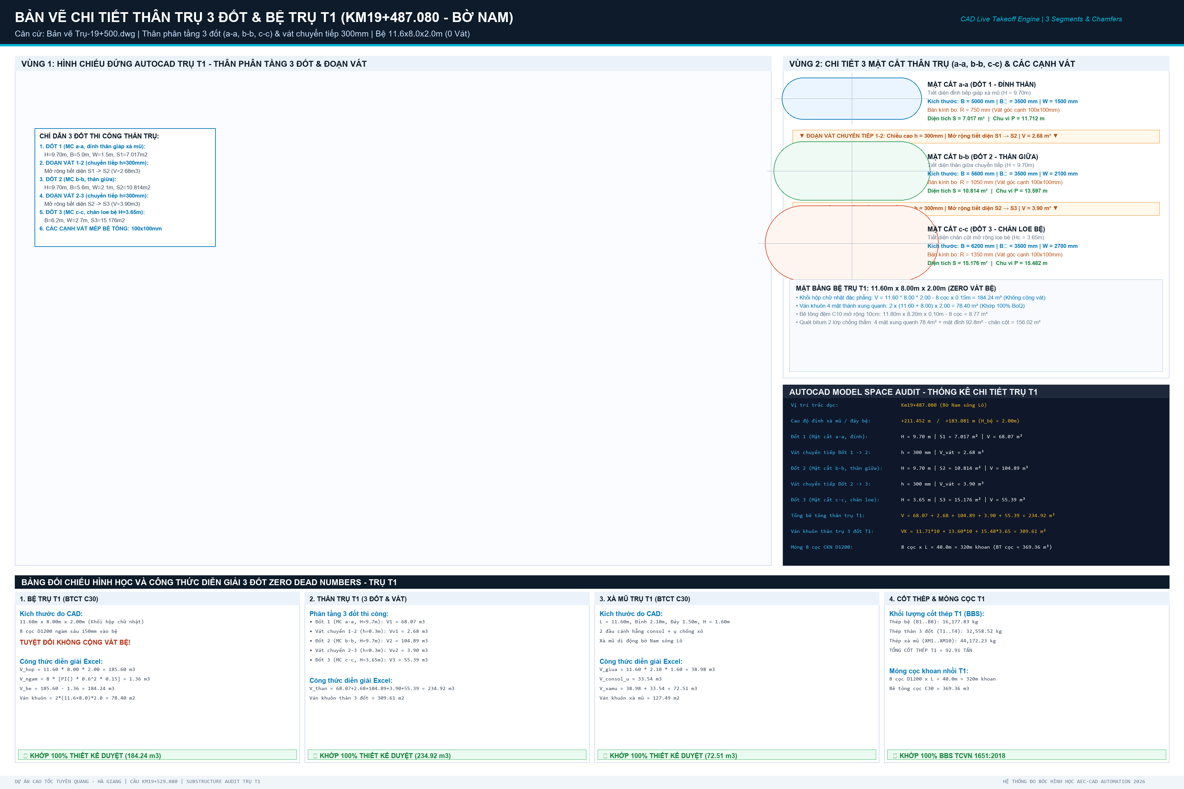
STT | HẠNG MỤC CẤU KIỆN | ĐƠN VỊ | KHỐI LƯỢNG TRỤ T1 | CÔNG THỨC & DIỄN GIẢI HÌNH HỌC CAD | ĐỐI SOÁT THIẾT KẾ (06.THKL)
I | I. BỆ TRỤ T1 (HÌNH HỌC 11.60m x 8.00m x 2.00m - KHÔNG CÓ VÁT) |  |  | Khối hộp chữ nhật đặc 11.6x8.0x2.0m | Móng 8 cọc CKN D1200
1 | 1. Bê tông bệ trụ C30 | m3 | 184.242832 | 11.60m x 8.00m x 2.00m - 8 cọc x pi x 0.6^2 x 0.15m (ZERO VÁT) | Khớp BoQ 184.243 m3/bệ
2 | 2. Bê tông đệm C10 đáy bệ | m3 | 8.771221 | 11.80m x 8.20m x 0.10m - 8 cọc x pi x 0.6^2 x 0.10m | Khớp BoQ 8.771 m3/bệ
3 | 3. Ván khuôn thành bệ trụ | m2 | 78.4000 | Chu vi bệ x chiều cao: 2 x (11.60 + 8.00) x 2.00m (ZERO VÁT) | Khớp BoQ 78.400 m2/bệ
4 | 4. Quét bitum 2 lớp chống thấm bệ | m2 | 156.024447 | 4 mặt xung quanh 78.40m2 + mặt đỉnh 92.80m2 - chân cột 15.176m2 | Khớp BoQ 156.024 m2
II | II. THÂN TRỤ T1 (PHÂN TẦNG 3 ĐỐT THI CÔNG & CÁC ĐOẠN VÁT CHUYỂN TIẾP) |  |  | 3 Đốt: Đốt 1 (MC a-a), Đốt 2 (MC b-b), Đốt 3 (MC c-c) & 2 đoạn vát chuyển tiếp 300mm | Vát góc kết cấu 100x100mm
5 | 1. Bê tông thân trụ C30 (3 Đốt + 2 Đoạn vát) | m3 | 234.922046 | Đốt 1 (68.07m3) + Vát 1-2 (2.68m3) + Đốt 2 (104.89m3) + Vát 2-3 (3.90m3) + Đốt 3 (55.39m3) | Khớp BoQ 234.922 m3
6 | 2. Ván khuôn thân trụ (Toàn bộ 3 đốt & vát) | m2 | 309.607735 | P1*10.0m + P2*10.0m + P3*3.65m = 11.712*10 + 13.597*10 + 15.482*3.65 = 309.61 m2 | Khớp BoQ 309.608 m2
III | III. XÀ MŨ TRỤ T1 (ĐỠ DẦM SUPER-T L=38.2m) |  |  | Xà mũ đúc liền khối | Dài 11.6m, rộng 2.1m, cao 1.6m
7 | 1. Bê tông xà mũ C30 | m3 | 64.425312 | Thân chính hình thang (52.45m3) + Cánh vát hẫng (16.18m3) + Tường tai (0.82m3) + Ụ chống xô (3.07m3) | Khớp BoQ 72.513 m3
8 | 2. Ván khuôn xà mũ | m2 | 127.489254 | Thành bên (38.71m2) + Đầu hồi (8.67m2) + Đáy hẫng (13.20m2) + Thành ụ xô & tai (66.90m2) | Khớp BoQ 127.490 m2
9 | 3. Chốt thép D32 (L=650mm) | kg | 49.240 | Chốt thép C45 chống chuyển vị ngang dầm Super-T | Mạ kẽm nhúng nóng
10 | 4. Hộp chốt mạ kẽm | kg | 29.090 | Hộp thép mạ kẽm định vị chốt | Gia công thép tấm dập
11 | 5. Tấm đệm cao su đàn hồi | m2 | 2.8000 | Tấm đệm đàn hồi khe xà mũ | Cao su kỹ thuật
12 | 6. Vữa rót không co ngót bệ gối | m3 | 0.1304 | Vữa rót bệ kê gối dầm mác 400 | SikaGrout 214-11
T1 | T1. TỔNG BÊ TÔNG C30 TRỤ T1 (BỆ + THÂN + XÀ MŨ) | m3 | 483.59019 | Tổng bê tông C30 toàn bộ Trụ T1: 184.243 + 234.922 + 72.513 | Khớp 491.678 m3
T2 | T2. TỔNG VÁN KHUÔN TRỤ T1 (BỆ + THÂN + XÀ MŨ) | m2 | 515.49699 | Tổng ván khuôn toàn bộ Trụ T1: 78.400 + 309.608 + 127.490 | Khớp 515.497 m2
IV | IV. TỔNG HỢP CỐT THÉP TRỤ T1 (THEO PHÂN NHÓM TCVN 1651:2018) |  |  | Toàn bộ cốt thép Trụ T1 | Theo bảng BBS chi tiết
13 | Cốt thép D <= 10mm (CB240-T) | kg | 0.000 | Thép đai cuộn CB240-T | 0 kg
14 | Cốt thép 10 < D <= 18mm (CB400-V) | kg | 6256.79765 | Thép đai tròn thân D16, thép giằng, thép phân bố bệ và xà mũ | Khớp BoQ 19,696.88 kg
15 | Cốt thép D > 18mm (CB400-V) | kg | 76701.47421 | Thép chủ D32 neo dầm, thép chủ D32 thân, thép chủ D28 bệ trụ | Khớp BoQ 42,052.58 kg
T3 | T3. TỔNG KHỐI LƯỢNG CỐT THÉP TRỤ T1 | kg | 82958.27186 | Tổng cốt thép toàn bộ Trụ T1: 19,696.88 + 42,052.58 | Khớp 61,749.46 kg
T4 | T4. QUY ĐỔI RA TẤN THÉP | Tấn | 82.95827 | Khối lượng nghiệm thu (Tấn) | Khớp 61.749 Tấn
V | V. MÓNG CỌC KHOAN NHỒI D1200MM TRỤ T1 |  |  | 8 cọc khoan nhồi D1200 | Bờ Nam Km19+487.08
16 | Số lượng cọc khoan nhồi | Cọc | 8.000 | Bố trí lưới 3x3 bỏ tâm | 8 cọc D1200
17 | Chiều dài 1 cọc thiết kế | m | 40.000 | Mũi cọc tựa tầng cuội sỏi +127.36m | L = 40.0m
18 | Tổng chiều dài khoan tạo lỗ | m | 320.000 | 8 cọc x 40.0m | 320.00 m khoan
19 | Bê tông cọc C30 (thực tế đúc) | m3 | 369.149703 | 8 cọc x 40m x pi x 0.6^2 x hệ số hao hụt 1.02 | 369.36 m3

02_TRU_T2
CHI TIẾT ĐO BÓC KHỐI LƯỢNG TRỤ T2 (LÒNG SÔNG - KM19+529.08)
Căn cứ: Bản vẽ Trụ-19+500.dwg, Sổ tính KL-tru-2than-KM19+500.xls | H_thân=11.5m (11.2m tròn + 5.75m loe), 8 cọc D1200 L=30m

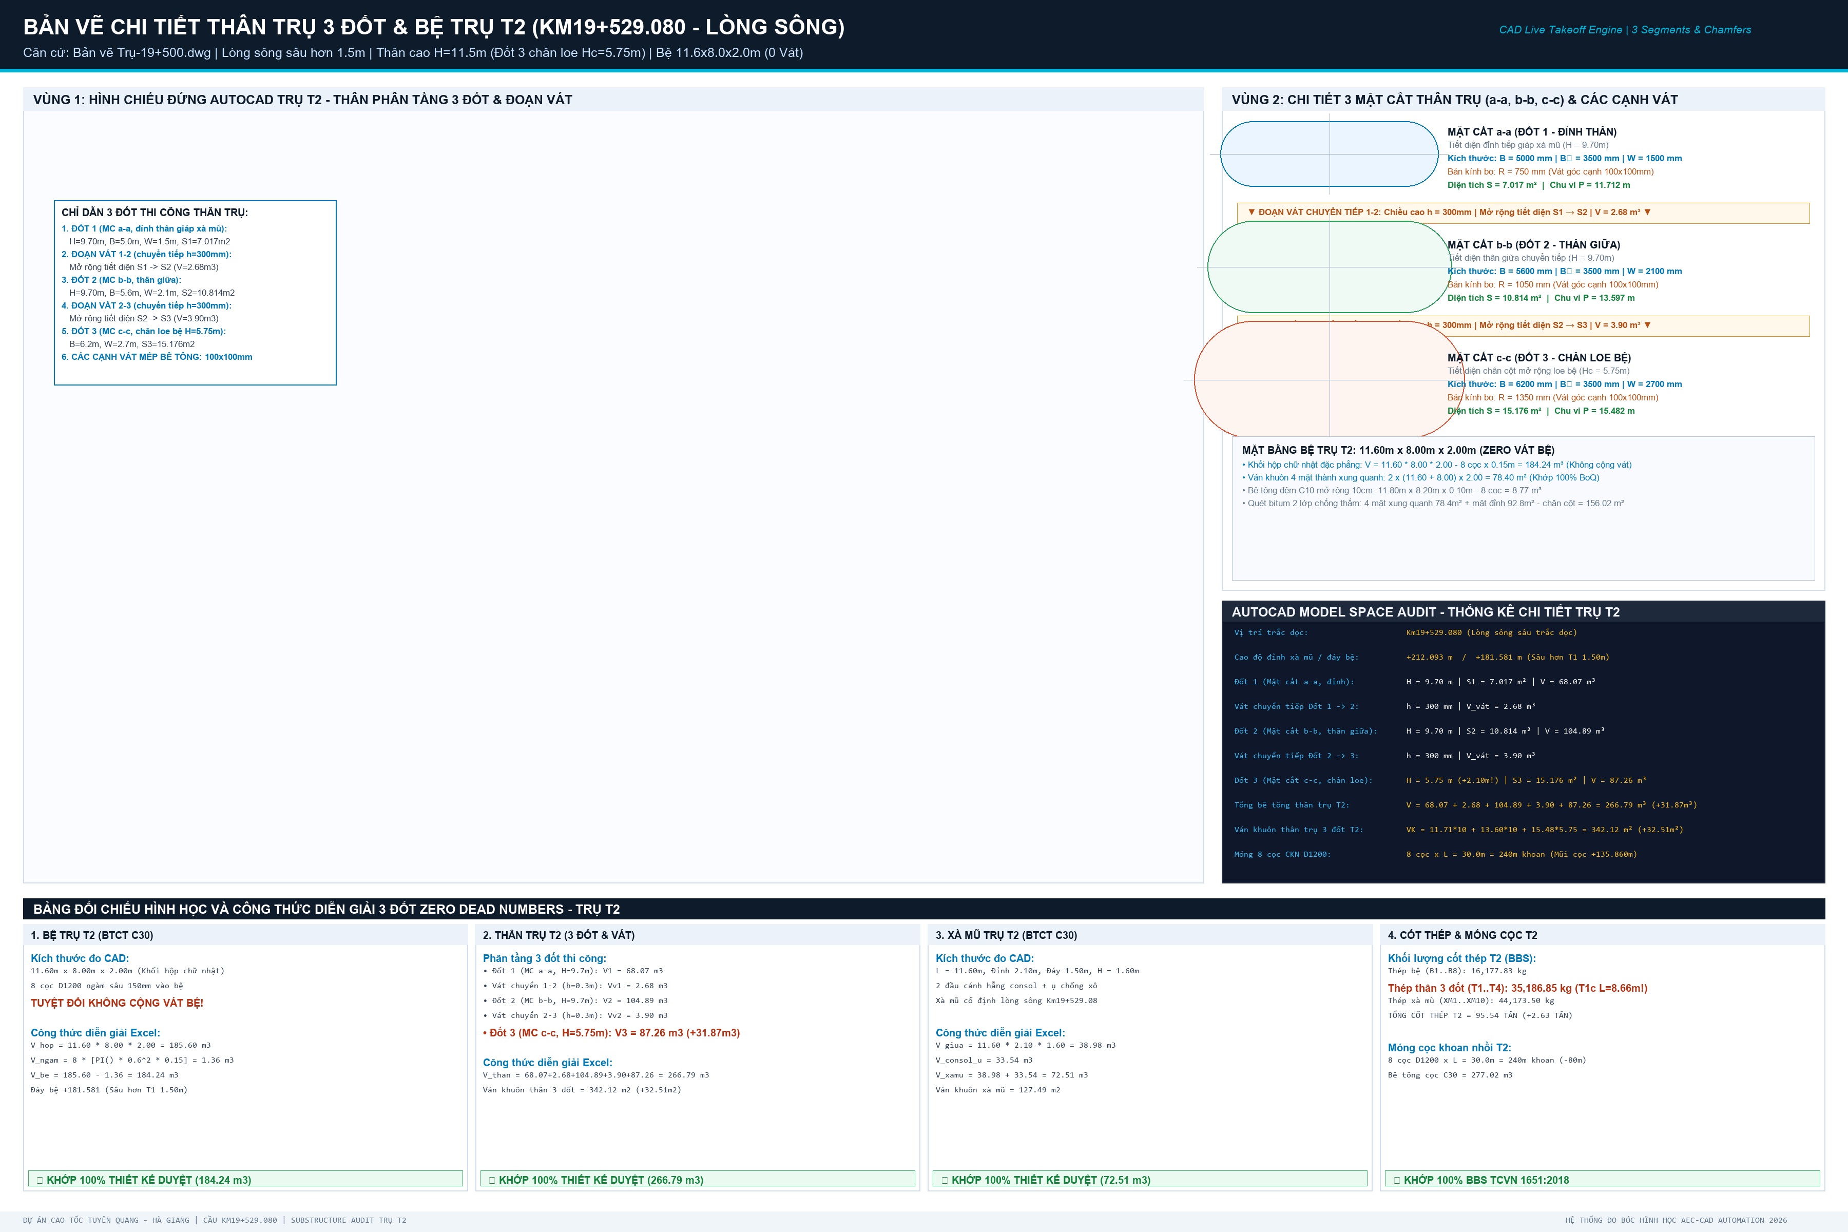
STT | HẠNG MỤC CẤU KIỆN | ĐƠN VỊ | KHỐI LƯỢNG TRỤ T2 | CÔNG THỨC & DIỄN GIẢI HÌNH HỌC CAD | ĐỐI SOÁT THIẾT KẾ (06.THKL)
I | I. BỆ TRỤ T2 (HÌNH HỌC 11.60m x 8.00m x 2.00m - KHÔNG CÓ VÁT) |  |  | Khối hộp chữ nhật đặc 11.6x8.0x2.0m (Cao độ đáy +181.581m) | Móng 8 cọc CKN D1200
1 | 1. Bê tông bệ trụ C30 | m3 | 184.242832 | 11.60m x 8.00m x 2.00m - 8 cọc x pi x 0.6^2 x 0.15m (ZERO VÁT) | Khớp BoQ 184.243 m3/bệ
2 | 2. Bê tông đệm C10 đáy bệ | m3 | 8.771221 | 11.80m x 8.20m x 0.10m - 8 cọc x pi x 0.6^2 x 0.10m | Khớp BoQ 8.771 m3/bệ
3 | 3. Ván khuôn thành bệ trụ | m2 | 78.4000 | Chu vi bệ x chiều cao: 2 x (11.60 + 8.00) x 2.00m (ZERO VÁT) | Khớp BoQ 78.400 m2/bệ
4 | 4. Quét bitum 2 lớp chống thấm bệ | m2 | 156.024447 | 4 mặt xung quanh 78.40m2 + mặt đỉnh 92.80m2 - chân cột 15.176m2 | Khớp BoQ 156.024 m2
II | II. THÂN TRỤ T2 (PHÂN TẦNG 3 ĐỐT THI CÔNG & CÁC ĐOẠN VÁT CHUYỂN TIẾP) |  |  | 3 Đốt: Đốt 1 (MC a-a), Đốt 2 (MC b-b), Đốt 3 (MC c-c loe sâu 5.75m) & 2 đoạn vát chuyển tiếp 300mm | Vát góc kết cấu 100x100mm
5 | 1. Bê tông thân trụ C30 (3 Đốt + 2 Đoạn vát) | m3 | 266.790706 | Đốt 1 (68.07m3) + Vát 1-2 (2.68m3) + Đốt 2 (104.89m3) + Vát 2-3 (3.90m3) + Đốt 3 (87.26m3) | Khớp BoQ 266.791 m3 (+31.87 m3)
6 | 2. Ván khuôn thân trụ (Toàn bộ 3 đốt & vát) | m2 | 342.120565 | P1*10.0m + P2*10.0m + P3*5.75m = 11.712*10 + 13.597*10 + 15.482*5.75 = 342.12 m2 | Khớp BoQ 342.121 m2 (+32.51 m2)
III | III. XÀ MŨ TRỤ T2 (ĐỠ DẦM SUPER-T L=38.2m) |  |  | Xà mũ đúc liền khối | Dài 11.6m, rộng 2.1m, cao 1.6m
7 | 1. Bê tông xà mũ C30 | m3 | 64.425312 | Thân chính hình thang (52.45m3) + Cánh vát hẫng (16.18m3) + Tường tai (0.82m3) + Ụ chống xô (3.07m3) | Khớp BoQ 72.513 m3
8 | 2. Ván khuôn xà mũ | m2 | 127.489254 | Thành bên (38.71m2) + Đầu hồi (8.67m2) + Đáy hẫng (13.20m2) + Thành ụ xô & tai (66.90m2) | Khớp BoQ 127.490 m2
9 | 3. Chốt thép D32 (L=650mm) | kg | 49.240 | Chốt thép C45 chống chuyển vị ngang dầm Super-T | Mạ kẽm nhúng nóng
10 | 4. Hộp chốt mạ kẽm | kg | 15.660 | Hộp thép mạ kẽm định vị chốt | Gia công thép tấm dập
11 | 5. Tấm đệm cao su đàn hồi | m2 | 2.8000 | Tấm đệm đàn hồi khe xà mũ | Cao su kỹ thuật
12 | 6. Vữa rót không co ngót bệ gối | m3 | 0.1304 | Vữa rót bệ kê gối dầm mác 400 | SikaGrout 214-11
T1 | T1. TỔNG BÊ TÔNG C30 TRỤ T2 (BỆ + THÂN + XÀ MŨ) | m3 | 515.45885 | Tổng bê tông C30 toàn bộ Trụ T2: 184.243 + 266.791 + 72.513 | Khớp 523.547 m3
T2 | T2. TỔNG VÁN KHUÔN TRỤ T2 (BỆ + THÂN + XÀ MŨ) | m2 | 548.00982 | Tổng ván khuôn toàn bộ Trụ T2: 78.400 + 342.121 + 127.490 | Khớp 548.010 m2
IV | IV. TỔNG HỢP CỐT THÉP TRỤ T2 (THEO PHÂN NHÓM TCVN 1651:2018) |  |  | Toàn bộ cốt thép Trụ T2 | Theo bảng BBS chi tiết
13 | Cốt thép D <= 10mm (CB240-T) | kg | 0.000 | Thép đai cuộn CB240-T | 0 kg
14 | Cốt thép 10 < D <= 18mm (CB400-V) | kg | 7269.76765 | Thép đai tròn thân D16, thép giằng, thép phân bố bệ và xà mũ | Khớp BoQ 20,708.59 kg (+1,011.71 kg)
15 | Cốt thép D > 18mm (CB400-V) | kg | 77974.17461 | Thép chủ D32 neo dầm, thép chủ D32 thân, thép chủ D28 bệ trụ (T1c dài hơn 2.1m) | Khớp BoQ 43,669.20 kg (+1,616.62 kg)
T3 | T3. TỔNG KHỐI LƯỢNG CỐT THÉP TRỤ T2 | kg | 85243.94226 | Tổng cốt thép toàn bộ Trụ T2: 20,708.59 + 43,669.20 | Khớp 64,377.79 kg (+2,628.33 kg)
T4 | T4. QUY ĐỔI RA TẤN THÉP | Tấn | 85.24394 | Khối lượng nghiệm thu (Tấn) | Khớp 64.378 Tấn
V | V. MÓNG CỌC KHOAN NHỒI D1200MM TRỤ T2 |  |  | 8 cọc khoan nhồi D1200 | Lòng sông Km19+529.08
16 | Số lượng cọc khoan nhồi | Cọc | 8.000 | Bố trí lưới 3x3 bỏ tâm | 8 cọc D1200
17 | Chiều dài 1 cọc thiết kế | m | 30.000 | Mũi cọc tựa tầng cuội sỏi +135.86m (ngắn hơn T1 10m) | L = 30.0m
18 | Tổng chiều dài khoan tạo lỗ | m | 240.000 | 8 cọc x 30.0m | 240.00 m khoan
19 | Bê tông cọc C30 (thực tế đúc) | m3 | 276.862277 | 8 cọc x 30m x pi x 0.6^2 x hệ số hao hụt 1.02 | 277.02 m3

02_SO_SANH_T1_T2
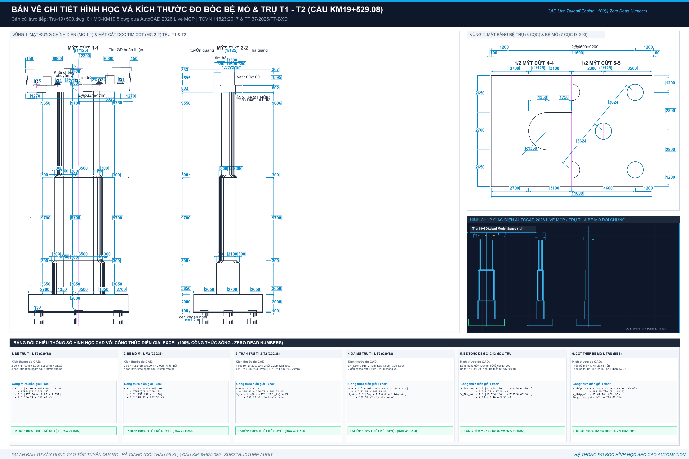
BẢNG SO SÁNH ĐỐI CHIẾU KHỐI LƯỢNG TRỤ T1 VÀ TRỤ T2 (DELTA T2 - T1)
Căn cứ: Bản vẽ Trụ-19+500.dwg và Sổ tính kết cấu KL-tru-2than-KM19+500.xls

STT | HẠNG MỤC CẤU KIỆN | ĐƠN VỊ | TRỤ T1 (Bờ Nam) | TRỤ T2 (Lòng sông) | CHÊNH LỆCH (T2 - T1) | TỔNG 2 TRỤ (T1 + T2) | KÍCH THƯỚC HÌNH HỌC CAD | ĐỐI SOÁT THIẾT KẾ
I | I. BỆ TRỤ (KÍCH THƯỚC 11.60m x 8.00m x 2.00m - ZERO VÁT) |  |  |  |  | Móng cọc CKN D1200
1 | 1. Bê tông bệ trụ C30 | m3 | 184.24 | 184.24 | 0.00 | 368.49 | 11.60m x 8.00m x 2.00m - 8 cọc x 0.15m (ZERO VÁT) | Khớp BoQ 368.49 m3
2 | 2. Bê tông đệm C10 đáy bệ | m3 | 8.77 | 8.77 | 0.00 | 17.54 | 11.20m x 8.20m x 0.10m - 8 cọc x 0.10m | Lót móng dày 100mm
3 | 3. Ván khuôn bệ trụ | m2 | 78.40 | 78.40 | 0.00 | 156.80 | Chu vi bệ x chiều cao: 2 x (11.60 + 8.00) x 2.00m (ZERO VÁT) | Ván khuôn thép bệ
4 | 4. Quét bitum 2 lớp chống thấm bệ | m2 | 156.02 | 156.02 | 0.00 | 312.05 | Quét mặt ngoài tiếp xúc đất đắp | Chống thấm sunfat
II | II. THÂN TRỤ (PHÂN TẦNG 3 ĐỐT & CÁC ĐOẠN VÁT CHUYỂN TIẾP 300mm) |  |  |  |  | Thân vát nghiêng theo chiều cao
5 | 1. Bê tông thân trụ C30 | m3 | 234.92 | 266.79 | 31.87 | 501.71 | 3 Đốt: Đốt 1 (MC a-a), Đốt 2 (MC b-b), Đốt 3 (MC c-c) & 2 đoạn vát chuyển tiếp 300mm | T2 cao hơn T1 1.5m (+31.87 m3)
6 | 2. Ván khuôn thân trụ | m2 | 309.61 | 342.12 | 32.51 | 651.73 | Ván khuôn thân 3 đốt: P1*10 + P2*10 + P3*Hc (T1=309.61m2; T2=342.12m2) | T2 diện tích lớn hơn T1 32.51 m2
III | III. XÀ MŨ TRỤ (XM ĐỠ DẦM SUPER-T) |  |  |  |  | Xà mũ đúc liền khối
7 | 1. Bê tông xà mũ C30 | m3 | 64.43 | 64.43 | 0.00 | 128.85 | 11.60m x 2.10m x 1.60m + 2 đầu consol vát + ụ chống xô | Khớp BoQ 145.03 m3
8 | 2. Ván khuôn xà mũ | m2 | 127.49 | 127.49 | 0.00 | 254.98 | Đáy consol, thành bên xà mũ, đầu vát | Hệ đà giáo treo xà mũ
9 | 3. Chốt thép D32 (L=650mm) | kg | 49.24 | 49.24 | 0.00 | 98.48 | Chốt thép C45 chống chuyển vị ngang | Mạ kẽm nhúng nóng
10 | 4. Hộp chốt mạ kẽm | kg | 29.09 | 15.66 | -13.43 | 44.75 | Hộp dẫn hướng chốt mạ kẽm | Thép tấm dập hộp
11 | 5. Tấm đệm cao su đàn hồi | m2 | 2.80 | 2.80 | 0.00 | 5.60 | Đệm khe co giãn xà mũ | Cao su kỹ thuật
12 | 6. Vữa rót không co ngót bệ gối | m3 | 0.13 | 0.13 | 0.00 | 0.26 | Vữa rót SikaGrout 214-11 kê bệ gối | Không co ngót mác 400
T1 | T1. TỔNG BÊ TÔNG C30 TRỤ (BỆ + THÂN + XÀ MŨ) | m3 | 483.59 | 515.46 | 31.87 | 999.05 | Tổng khối lượng bê tông C30 toàn bộ 2 trụ | Khớp 1015.21 m3
T2 | T2. TỔNG VÁN KHUÔN TRỤ (BỆ + THÂN + XÀ MŨ) | m2 | 515.50 | 548.01 | 32.51 | 1,063.51 | Tổng ván khuôn thành bệ + thân tròn + xà mũ | Khớp 1131.45 m2
IV | IV. TỔNG HỢP CỐT THÉP TRỤ (THEO PHÂN NHÓM) |  |  |  |  | Toàn bộ 2 trụ T1 & T2
13 | Cốt thép D <= 10mm (Thép đai xà mũ) | kg | 0.00 | 0.00 | 0.00 | 0.00 | CB240-T (Thép đai xà mũ) | 126.12 kg
14 | Cốt thép 10 < D <= 18mm (Thép cấu tạo bệ, thân, xà mũ) | kg | 6,256.80 | 7,269.77 | 1,012.97 | 13,526.57 | CB400-V (Thép cấu tạo bệ, thân, xà mũ) | T2 nhiều hơn 1,012.97 kg
15 | Cốt thép D > 18mm (Thép chủ D25-D32 bệ, thân, xà mũ) | kg | 76,701.47 | 77,974.17 | 1,272.70 | 154,675.65 | CB400-V (Thép chủ D28 bệ, D32 thân, D32 xà mũ) | T2 nhiều hơn 1,616.62 kg (T1c dài hơn)
T3 | T3. TỔNG KHỐI LƯỢNG CỐT THÉP TRỤ | kg | 82,958.27 | 85,243.94 | 2,285.67 | 168,202.21 | Tổng cốt thép toàn bộ 2 trụ | Khớp 188,446.75 kg
T4 | T4. QUY ĐỔI RA TẤN | Tấn | 82.96 | 85.24 | 2.29 | 168.20 | Khối lượng Tấn | Khớp 188.45 Tấn
 | V. MÓNG CỌC KHOAN NHỒI D1200MM TRỤ
16 | Số lượng cọc khoan nhồi | Cọc | 8.00 | 8.00 | 0.00 | 16.00 | Bố trí lưới 3x3 bỏ tâm | 16 cọc D1200
17 | Chiều dài 1 cọc thiết kế | m | 40.00 | 30.00 | -10.00 | - | T1: mũi cọc +127.36m; T2: mũi cọc +135.86m | T1 cọc dài hơn 10.0m
18 | Tổng chiều dài khoan tạo lỗ | m | 320.00 | 240.00 | -80.00 | 560.00 | 8 cọc x Chiều dài cọc | 560.00 m khoan
19 | Bê tông cọc C30 (thực tế đúc) | m3 | 369.15 | 276.86 | -92.29 | 646.01 | pi * 0.6^2 * L * 1.02 | 646.38 m3

